Hoja1
 |  |  |  | ALGORITMO I

Fragmento de código 1 | Diagrama T |  | Fragmento de código 2 |  | Diagrama T |  | Fragmento de código 3 | Diagrama T
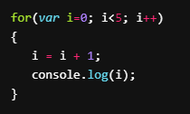
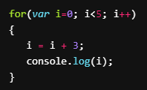
 | Variables | Valores |  |  | Variables | Valores |  | Variables | Valores
 | i | 0, 1, 2, 3, 4 |  |  | i | 0, 1, 2, 3, 4, 5 |  | i | 0, 3, 7

Predicción de output: 0, 1, 2, 3, 4 |  |  | Predicción de output: 1, 3, 5 |  |  |  | Predicción de output: 3, 7

Fragmento de código 4 | Diagrama T |  | Fragmento de código 5 |  | Diagrama T |  | Fragmento de código 6 | Diagrama T
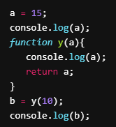
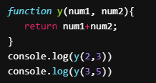
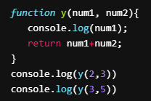
 | Variables | Valores |  |  | Variables | Valores |  | Variables | Valores
 | num1 | 2, 3 |  |  | num1 | 2, 3 |  | a | 15, 10
 | num2 | 3, 5 |  |  | num2 | 3, 5 |  | b | 10

Predicción de output: 5, 8 |  |  | Predicción de output: 2, 5, 3, 8 |  |  |  | Predicción de output: 15, 10, 10

Fragmento de código 7 | Diagrama T

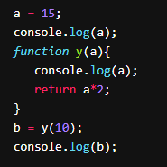
 | Variables | Valores
 | a | 15, 10
 | b | 20

Predicción de output: 15, 10, 20, 20

